Alytus
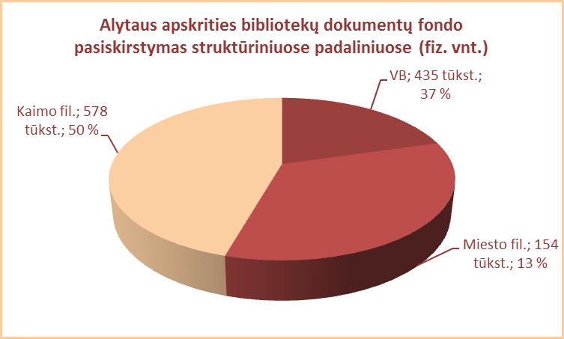
2.1. ALYTAUS APSKRITIES SAVIVALDYBIŲ VIEŠŲJŲ BIBLIOTEKŲ
DOKUMENTŲ FONDO BŪKLĖ 2012 M.

Eil. Nr. | Savivaldybių viešosios bibliotekos | Fondo dydis 2012 12 31
 |  | Iš viso |  | VB |  | Miesto filialuose |  | Kaimo filialuose
 |  | Fiz. vnt. | Pavad. | Fiz. vnt. | Pavad. | Fiz. vnt. | Pavad. | Fiz. vnt. | Pavad.
1 | Alytaus m. | 147349 | 45498 | 79644 | 36281 | 67705 | 21378 | x | x
2 | Alytaus r. | 389577 | 43275 | 110425 | 41498 | 42793 | 19676 | 236359 | 9031
3 | Druskininkai | 164950 | 51082 | 115246 | 35950 | 22714 | 8483 | 26990 | 13658
4 | Lazdijai | 272891 | 27179 | 60504 | 27179 | 20501 | 7331 | 191786 | 7003
5 | Varėna | 191986 | 42683 | 68713 | 42643 | x | x | 123273 | 6059
 | Iš viso: | 1166753 | 41802* | 434532 | 36710* | 153713 | 14217* | 578408 | 8938*

*Vidutinis pavadinimų skaičius vienoje SVB

Vilnius
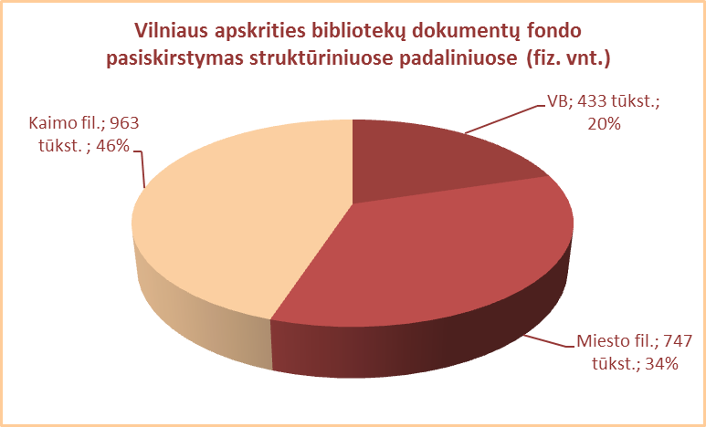
2.1. VILNIAUS APSKRITIES SAVIVALDYBIŲ VIEŠŲJŲ BIBLIOTEKŲ
DOKUMENTŲ FONDO BŪKLĖ 2012 M.

Eil. Nr. | Savivaldybių viešosios bibliotekos | Fondo dydis 2012 12 31
 |  | Iš viso |  | VB |  | Miesto filialuose |  | Kaimo filialuose
 |  | Fiz. vnt. | Pavad. | Fiz. vnt. | Pavad. | Fiz. vnt. | Pavad. | Fiz. vnt. | Pavad.
1 | Elektrėnai | 149747 | 28462 | 48049 | 28462 | 27339 | 17191 | 74359 | 8065
2 | Šalčininkai | 285304 | 39626 | 60595 | 39626 | 44796 | 21462 | 179913 | 31398
3 | Širvintos | 150461 | 20316 | 52313 | 20316 | x | x | 98148 | 8131
4 | Švenčionys | 214515 | 45119 | 46448 | 38167 | 67079 | 41596 | 100988 | 37820
5 | Trakai | 236077 | 42467 | 64259 | 30652 | 67201 | 29268 | 104617 | 14166
6 | Ukmergė | 227724 | 35928 | 71713 | 35464 | x | x | 156011 | 7970
7 | Vilniaus raj. | 303484 | 45533 | 29709 | 19894 | 24365 | 12514 | 249410 | 16309
Iš viso: |  | 1567312 | 36779* | 373086 | 30369* | 230780 | 24406* | 963446 | 17694*
8 | Vilniaus m. | 576085 | 79798 | 60300 | 2262 | 515785 | 78916 | x | x
 | Iš viso: | 2143397 | 42156* | 433386 | 26855* | 746565 | 33491* | 963446 | 17694*
 |  |  |  |  |  |  |  |  | 123859
*Vidutinis pavadinimų skaičius vienoje SVB

